Conf.CERT
 | CONFIRMACIÓN DE VIAJE A |  |  | MADRID

Agente | N / A |  | Fecha de elaboración |  | PONER MANUAL
Fecha viaje | 2026-04-15 | Regreso aprox. | 2026-04-27 | Entrega de documentos |  | 2026-04-14
Ciudad Origen |  | ¿Proteger trayecto? |  | No
ESTE DOCUMENTO ES PARA SU USO PRIVADO NO PARA VIAJAR
v10

DATOS DEL PAGO
Agencia | Agencia de Viajes Latin American Tours SAS (901522426-2) Medellin Cr 74 48 37 loc 325 reservas@latinamericantours.com.co
N Documento | n/a |  | Dirección | n/a
Teléfono | n/a |  |  | Emergencia | Nombre de Asesor
Email | n/a |  |  | # contacto | Telefono que está
Incluye:
Formularios de viaje: Check in y Checkmig
Tiquete de ida
1 x Tiquete de regreso provisional para mostrar en migración No usable
Itinerario de viaje para justificar vacaciones ante autoridades migratorias
Voucher de alojamiento acorde al itinerario de vacaciones No usable
Tarjeta de asistencia médica - Voucher para cumplir requisito no se puede usar
No incluye servicios ni gastos no especificificados en el plan
Mínimo de Euros recomendados |  | 1440 | En Medellín: Surcambios, Interdólar, DolarToday o LlerasCambios
Único equipaje contratado
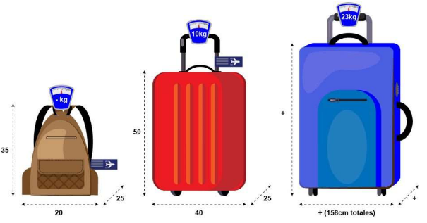

Sí llevas más equipaje del contratado lo puedes comprar en el mostrador de la aérolinea
Nombres |  | Apellidos |  | Tipo Documento | N. de documento | Fecha de Nacimiento
. |  | . |  | CC | . | 0

ESTE DOCUMENTO ES PARA SU USO PRIVADO NO PARA VIAJAR
Responsabilidades del viajero
• Es su obligación tener el pasaporte vigente con mínimo 6 meses de vida; • Si viaja con menores de edad registro civil
original, pasaporte y permiso de salida del país notariado. • Tener clara su fecha de viaje y llegar temprano al aeropuerto.
• No debe tener ningún impedimento legal: Dícese caución alimentaria o de otra índole. • Si después de 2 días de recibir
este documento el pasajero no notifica anomalías, se asume que los servicios están correctos y será responsable
económicamente de correcciones posteriores.

Política de pagos, cancelaciones y reembolsos.
La cuota inicial solicitada por el asesor garantiza la tarifa, si no viaja o no termina de pagar este valor no es reembolsable,
2026-03-31 | a las 23:59 es la fecha límite de pago, posterior a esto se cancela la reserva automáticamente.
para reactivar la reserva debe comunicarse con el asesor para verificar tarifa y disponibilidad.
• Esta reserva solo permite cambio de fecha con incapacidad medíca legal, firmada y con sello.
una vez recibidos los documentos tramitaremos la reprogramación del vuelo con la aérolinea.
• Si por motivo médico no puede viajar, lo unico reembolsable es el valor del tiquete aéreo de ida.
Todo lo demás corresponde a gastos administrativos que no son reembolsables.
y ya están incluídos en el valor del plan.
• Sí consigna valores adicionales al valor de su plan puede dejarlos como abono a un futuro viaje
o solicitar el reembolso menos un 5% de desgaste administrativo.
• Sí no paga su viaje a tiempo o lo deja de pagar pierde los valores abonados por imcumplimiento de contrato.

Migración:
• Migrar implica riesgo de pérdida total del dinero, en caso de deportación o inadmisión, no hay reembolso de dinero.
• El ingreso a Europa lo determina únicamente Migración, si ellos consideran que su perfil físico o psicológico no es apto
para ingresar a Europa le negarán la entrada aun cumpliendo con los requisitos.
• La agencia no se hace responsable por inadmisión o deportación bajo ninguna circunstancia.

Responsabilidad de la Agencia
• El trabajo de la agencia es garantiza el mejor precio posible y facilidades de compra.
• Representar al viajero ante las aérolineas y hoteles velando por sus derechos.
• Velar por el éxito del viaje.
• Entregar todos los servicios adquiridos.

Políticas de Tiquetes y Vuelos
• Las politicas son las de la aérolinea contratada para este viaje.
• Para conseguir mejores precios, en ocasiones se compra el tiquete desde otra ciudad
(ejemplo: Pereira – Medellín – Madrid; tu abordarías desde Medellín si ningún problema).

Retrasos de Aerolíneas
• El daño aquí lo hace directamente la aerolínea y por eso hacen la indemnización, para que cubras los imprevistos.
• Si la aerolínea retrasa el vuelo por más de 7 horas, debe indemnizar a cada viajero con aproximadamente 250 USD.
• El pasajero debe comprar un nuevo vuelo de regreso provisional con la agencia por valor de 400.000 COP por persona.
• Si existe conexión con otra aerolínea, el pasajero de su dinero debe comprar nuevos vuelos adicionales.

Recomendaciones para el Día del Viaje
• Es el día más importante, tenga muy clara la fecha del viaje si pierde el viaje: pierde su inversión;
llega al aeropuerto 4 horas antes con tu celular cargado, datos y efectivo por si se requiere imprimir algún documento.
• Recuerde llevar euros según su tiempo de viaje 120 euros por día (Los puede demostrar en: Efectivo, Tarjetas o Billetera digitales).
• Una vez que ya tengas todos los documentos es tu obligación presentarte en el mostrador de la aerolínea.
• Si no te presentas en el mostrador de la aérolinea, no te van a dejar abordar.
• El check in debes reclamarlo en el mostrador de tu aérolinea 4 horas antes de tu vuelo.

La explotación y abuso sexual de menores es un delito grave sancionado penalmente según la Ley 679 de 2001.

MAD
Vacaciones

Fecha | Ciudad | Actividad
2026-04-15 | Vuelo | Vuelo desde Colombia
2026-04-16 | Madrid | Día de llegada
2026-04-17 | Madrid | Tour por Madrid
2026-04-18 | Madrid | Visita Parque Capricho
2026-04-19 | Madrid | Visita a Santiago Bernabeú
2026-04-20 | Madrid | Tour Madrid de los Borbones
2026-04-21 | Madrid | Visita Barrio Las Letras
2026-04-22 | Madrid | Conocer Lavapiés y Latina
2026-04-23 | Madrid | Tour por Chueca y Malasaña
2026-04-24 | Madrid | Museo Reina Sofia
2026-04-25 | Madrid | Conocer el Atlantis Aquarium
2026-04-26 | Madrid | Día libre para Compras
2026-04-27 | Vuelo | Vuelo de Regreso
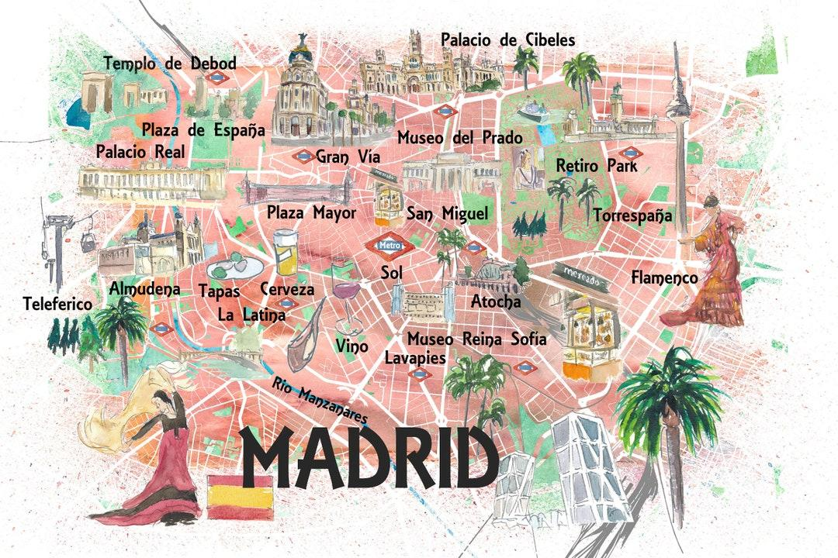

WAW
Vacaciones

Fecha | Ciudad | Actividad
2026-04-15 | Vuelo | Vuelo de ida
2026-04-16 | Varsovia | Llegada a Varsovia
2026-04-17 | Varsovia | Tour por Varsovia
2026-04-18 | Varsovia | Torre del Castillo Real para ver el atardecer
2026-04-19 | Varsovia | Tour por el barrio judío de Varsovia
2026-04-20 | Varsovia | Tour de la II Guerra Mundial
2026-04-21 | Varsovia | Visita al Museo del Levantamiento de Varsovia
2026-04-22 | Cracovia | Tour por Cracovia
2026-04-23 | Cracovia | Visita al Holocausto
2026-04-24 | Cracovia | Tour por Nowa Huta
2026-04-25 | Cracovia | Tour por el casco antiguo y el barrio judío de Cracovia
2026-04-26 | Cracovia | Día para compras
2026-04-27 | Vuelo | Vuelo de regreso
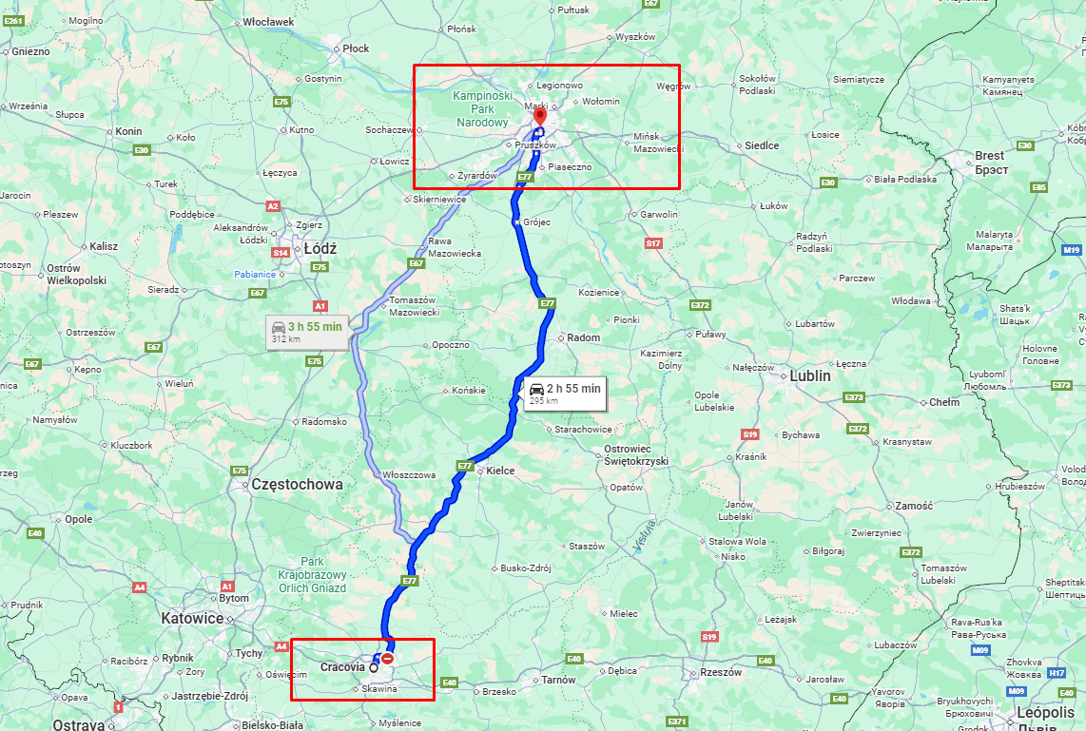

TNF
Vacaciones

Fecha | Ciudad | Actividad
2026-04-15 | Vuelo | Vuelo desde Colombia
2026-04-16 | Tenerife | Llegada, traslado al hotel y descanso
2026-04-17 | Tenerife | Visita al Parque Nacional del Teide
2026-04-18 | Tenerife | Día de sol y mar en Playa de Las Vistas
2026-04-19 | Tenerife | Recorrido por Santa Cruz
2026-04-20 | Tenerife | Tour de las leyendas
2026-04-21 | Tenerife | Visita a el pueblo Masca
2026-04-22 | Tenerife | Visita a La Orotava
2026-04-23 | Tenerife | Subida en teleférico por los Roques de García.
2026-04-24 | Tenerife | paseo por Los Cristianos
2026-04-25 | Tenerife | Los Gigantes ver Delfines y Ballenas
2026-04-26 | Tenerife | Dia Libre para Compras
2026-04-27 | Vuelo | Vuelo de regreso
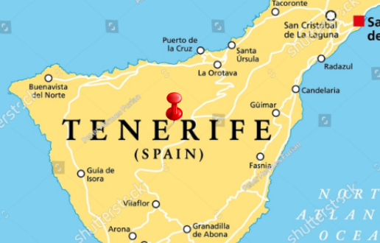

PMI
VACACIONES

Fecha | Ciudad | Actividad
2026-04-15 | Vuelo | Vuelo desde Colombia
2026-04-16 | Palma | Llegada
2026-04-17 | Palma | Paseo por el paseo maritimo
2026-04-18 | Palma | Día de playa en Playa de Can Pere Antoni
2026-04-19 | Palma | Tour de los Misterios
2026-04-20 | Palma | Tour de los piratas
2026-04-21 | Palma | Palacio Real de la Almudaina
2026-04-22 | Palma | Visita la catedral
2026-04-23 | Palma | Visita el Aquarium
2026-04-24 | Palma | Visita Soller y Port de Soller
2026-04-25 | Palma | Día libre para descansar
2026-04-26 | Palma | Día de compras
2026-04-27 | Vuelo | Vuelo de regreso

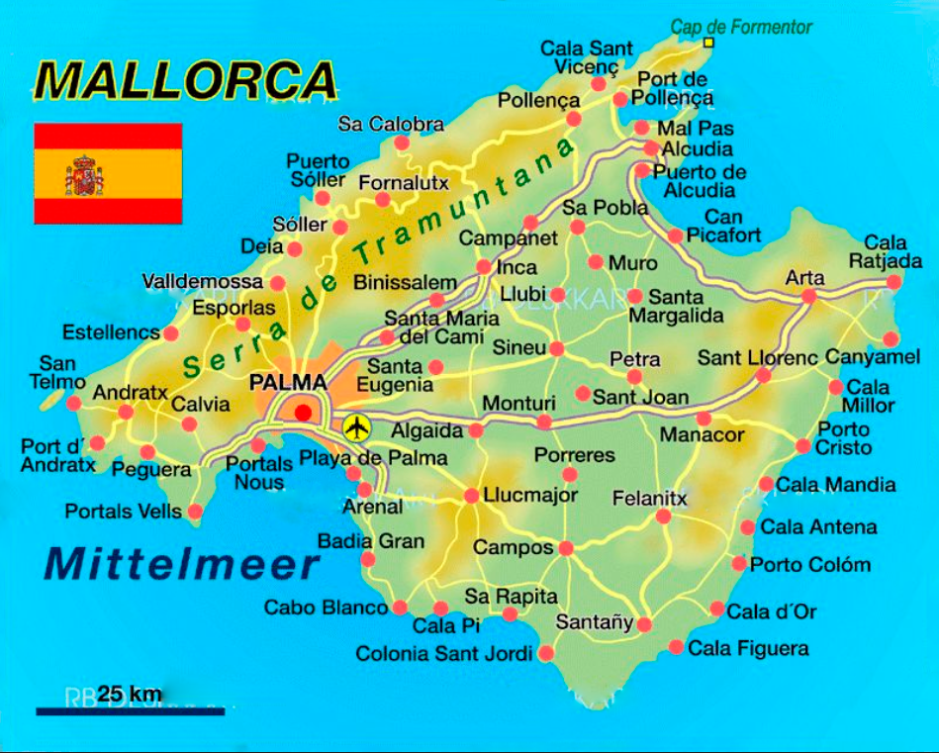

Tours
ACTIVIDADES Y VISITAS GUIADAS EN TODO EL MUNDO

RESERVA DE ACTIVIDAD / BOOKING DETAILS
Tour por Madrid - Tour en español

RESERVA / ID | FECHA / DATE | HORA / HOUR | PERSONAS / PAX | IDIOMA / LENGUAGE
A30777640 | 2026-04-17 | 10:00 h | 1 | ESPAÑOL¹

DATOS DEL CLIENTE / GUEST DETAILS

Agencia de Viajes Latin American Tours SAS (901522426-2) Medellin Cr 74 48 37 loc 325 reservas@latinamericantours.com.co
n/a
n/a

DATOS DEL PROVEEDOR / PROVIDER DETAILS

Buenaventura Tours
(+34) 651 166 163

DIRECCIÓN / ADDRESS

Civitatis Tours & Tickets, calle Montera, 32.

INFORMACIÓN ADICIONAL / ADDITIONAL INFORMATION

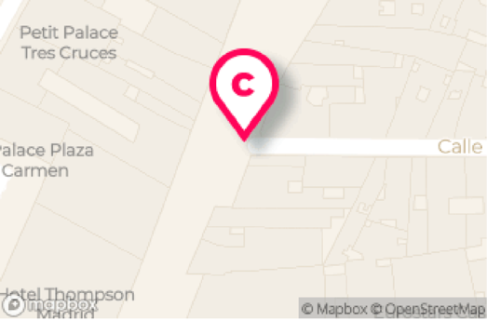
El día de la actividad, deberéis acudir a la hora indicada a
nuestra tienda Civitatis Tours & Tickets, ubicada en la calle
Montera número 32, entre Sol y Gran Vía. Se recomienda llegar
15 minutos antes.

Si llegáis después de la hora de comienzo de la actividad, ya
no será posible participar en el tour. Podréis reservar para
hacerlo en la siguiente hora, siempre y cuando haya plazas.

Recuerda que un freetour es una visita guiada donde cada
persona valora la labor del guía y, al finalizar el tour, paga el
importe que considere a su voluntad.

¹IDIOMA / LENGUAGE
la actividad se realiza con un guía que habla español.

Toda la información de la actividad: https://www.civitatis.com/es/madrid/tour-madrid/

Condiciones de cancelación. Si no vas a poder asistir al tour, cancela la reserva, si no, el guía te estará esperando. Esta actividad necesita un mínimo de 4
participantes. En caso de no alcanzar ese número, os contactaremos para ofrecereos diferentes alternativas.
Al reservas has aceptado nuestras condiciones de privacidad (https://www.civitatis.com/es/privacidad/) y condiciones generales
(https://www.civitatis.com/es/condiciones-generales/)
La actividad está contratada directamente con el proveedor del servicio, Civitatis actua únicamente como intermediario.

Civitatis es una marca de Civitatis Tours SL - CICMA 2998

ACTIVIDADES Y VISITAS GUIADAS EN TODO EL MUNDO
...
Xtreme Tours Madrid
(+34) 645 468 063

DIRECCIÓN / ADDRESS

Estatua ecuestre de Carlos III, en la Puerta del Sol.

INFORMACIÓN ADICIONAL / ADDITIONAL INFORMATION

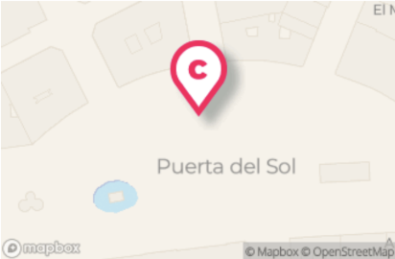
El tour comenzará a la hora indicada en la Puerta del sol de
Madrid. El guía, que para ser identificado llevará un paraguas de
color blanco con el logotipo de Xtreme Tours, os estará junto a
la estatua ecuestre de Carlos III. Se ruega puntualidad.

Podéis acudir en transporte público, ya que junto al punto de
encuentro se ubica la estación de metro de Sol. Esta parada
pertenece a las lineas 1 (la de color azul claro), 2 (la roja) y 3 (la amarilla)

Recuerda que un freetour es una visita guiada donde cada
persona valora la labor del guía y, al finalizar el tour, paga el
importe que considere a su voluntad.

IDIOMA / LENGUAGE
la actividad se realiza con un guía que habla español.

Toda la información de la actividad: https://www.civitatis.com/es/madrid/tour-barrio-letras/
...
DATOS DEL PROVEEDOR / PROVIDER DETAILS

Todo Tours
(+34) 623062291

DIRECCIÓN / ADDRESS

Plaza de Pontejos

INFORMACIÓN ADICIONAL / ADDITIONAL INFORMATION
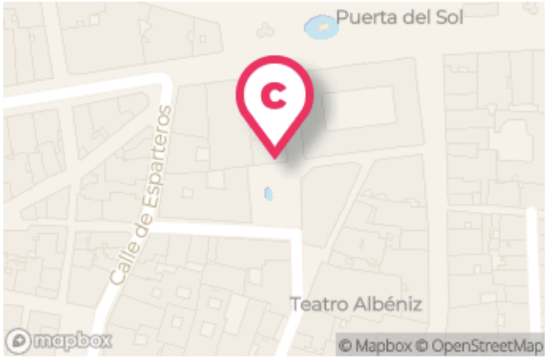
El día de la actividad, deberéis acudir a la hora indicada a la
plaza de Pontejos en Madrid. Vuestro guía os estará esperando
con un paraguas azul junto a la fuente de la plaza.
Recomendamos estar en el punto de encuentro al menos 15
minutos antes del inicio del tour.

Recuerda que un freetour es una visita guiada donde cada
persona valora la labor del guía y, al finalizar el tour, paga el
importe que considere a su voluntad.

¹IDIOMA / LENGUAGE
la actividad se realiza con un guía que habla español.

Toda la información de la actividad: https://www.civitatis.com/es/madrid/tour-madrid-borbones/

Condiciones de cancelación. Si no vas a poder asistir al tour, cancela la reserva, si no, el guía te estará esperando. Esta actividad necesita un mínimo de 4
participantes. En caso de no alcanzar ese número, os contactaremos para ofrecereos diferentes alternativas.
...
Todo Tours
(+34) 623062291

DIRECCIÓN / ADDRESS

Metro Chueca

INFORMACIÓN ADICIONAL / ADDITIONAL INFORMATION

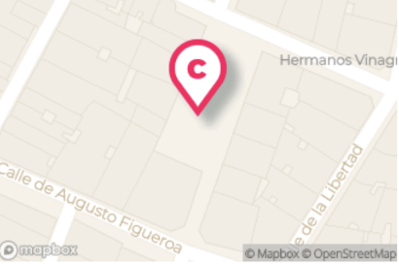
10 minutos antes de la hora indicada, debési presentaros en el
siguiente punto en Madrid: salida de la estación de metro
Chueca. Se ruega puntualidad.

Para ser identificado, vuestro guía llevará un paraguas de color
azul con el logotipo de Todo Tours.

Recuerda que un freetour es una visita guiada donde cada
persona valora la labor del guía y, al finalizar el tour, paga el
importe que considere a su voluntad.

¹IDIOMA / LENGUAGE
la actividad se realiza con un guía que habla español.

Toda la información de la actividad: https://www.civitatis.com/es/madrid/tour-chueca-malasana/

Condiciones de cancelación. Si no vas a poder asistir al tour, cancela la reserva, si no, el guía te estará esperando. Esta actividad necesita un mínimo de 4
participantes. En caso de no alcanzar ese número, os contactaremos para ofrecereos diferentes alternativas.
...
DATOS DEL PROVEEDOR / PROVIDER DETAILS

Buenaventura Tours
(+34) 651 166 163

DIRECCIÓN / ADDRESS

La plaza de la Luna.

INFORMACIÓN ADICIONAL / ADDITIONAL INFORMATION
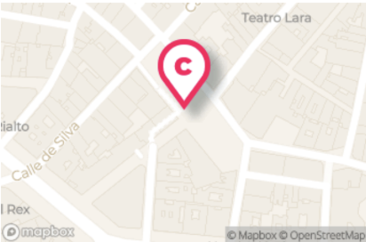
Nos encontramos frente a la comisaria de policia municipal de
la Plaza de la Luna de Madrid (Plaza Sta. María Soledad Torres)
Acosta, 2, 28004 Madrid).

Os pedimos que estéis allí con 15 minutos de antelación.

Recuerda que un freetour es una visita guiada donde cada
persona valora la labor del guía y, al finalizar el tour, paga el
importe que considere a su voluntad.

¹IDIOMA / LENGUAGE
la actividad se realiza con un guía que habla español.

Toda la información de la actividad: https://www.civitatis.com/es/madrid/tour-madrid-fanstasmas/

Condiciones de cancelación. Si no vas a poder asistir al tour, cancela la reserva, si no, el guía te estará esperando. Esta actividad necesita un mínimo de 4
participantes. En caso de no alcanzar ese número, os contactaremos para ofrecereos diferentes alternativas.
...

Multiples fechas
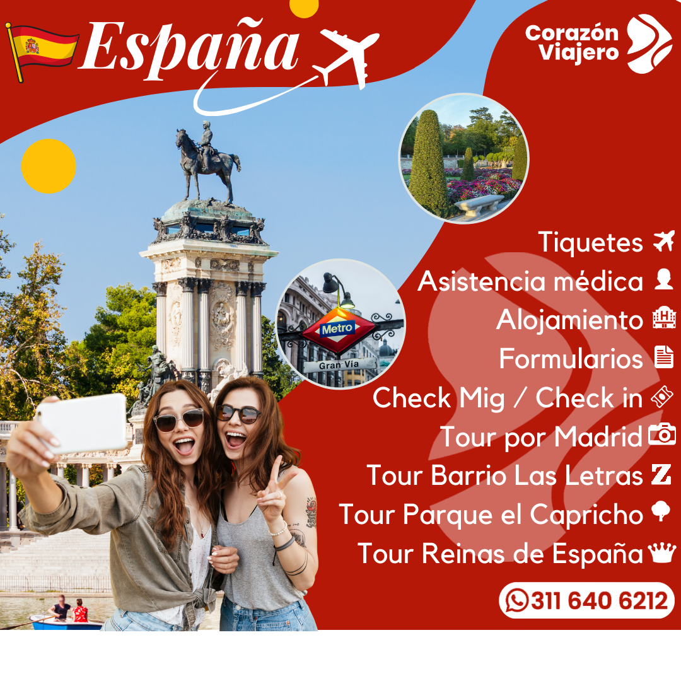

Estas son la fechas más baratas para viajar reservando |  |  | 2026-03-11

Fechas | precios por persona Equipaje 10kg
 | Migrante | Hostal | 3 Estrellas
Abril | $ 3,800,000 | $ 6,200,000 | $ 7,400,000
Mayo | $ 4,800,000 | $ 7,200,000 | $ 8,400,000
Junio | $ 5,800,000 | $ 8,200,000 | $ 9,400,000
Julio | $ 6,800,000 | $ 9,200,000 | $ 10,400,000
Agosto | $ 7,800,000 | $ 10,200,000 | $ 11,400,000
Septiembre | $ 8,800,000 | $ 11,200,000 | $ 12,400,000
Octubre | $ 9,800,000 | $ 12,200,000 | $ 13,400,000
Noviembre | $ 10,800,000 | $ 13,200,000 | $ 14,400,000
Diciembre | $ 11,800,000 | $ 14,200,000 | $ 15,400,000
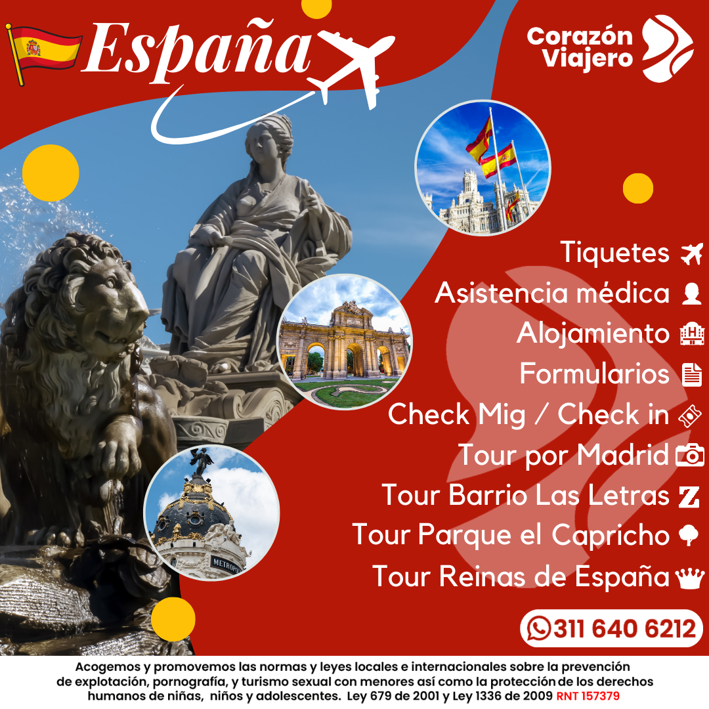

 | Total de vuelos | #REF! | #REF! | #REF!
Abril | $ 3,000,000 | $ 3,800,000 | $ 6,200,000 | $ 7,400,000 | Migrante |  | Hostal
Mayo | $ 4,000,000 | $ 4,800,000 | $ 7,200,000 | $ 8,400,000 | Ganancia | $ 500,000 | $ 500,000
Junio | $ 5,000,000 | $ 5,800,000 | $ 8,200,000 | $ 9,400,000 | Voucher Hotel | $ 100,000 | $ 700,000
Julio | $ 6,000,000 | $ 6,800,000 | $ 9,200,000 | $ 10,400,000 | Pirañas | $ 200,000
...

PDF
Madrid |  |  |  |  | Viajando con mi

FECHA DE VIAJE |  | Desde | Rionegro | ♥ Viajeros | 1 | 10kg
"Este viaje está diseñado para que viajes con toda tranquilidad a la madre Patria
cumpliendo todos los requisitos migratorios"
Ida | 0:00:00 | 0:00:00 | Aérolinea | Escala | Directo
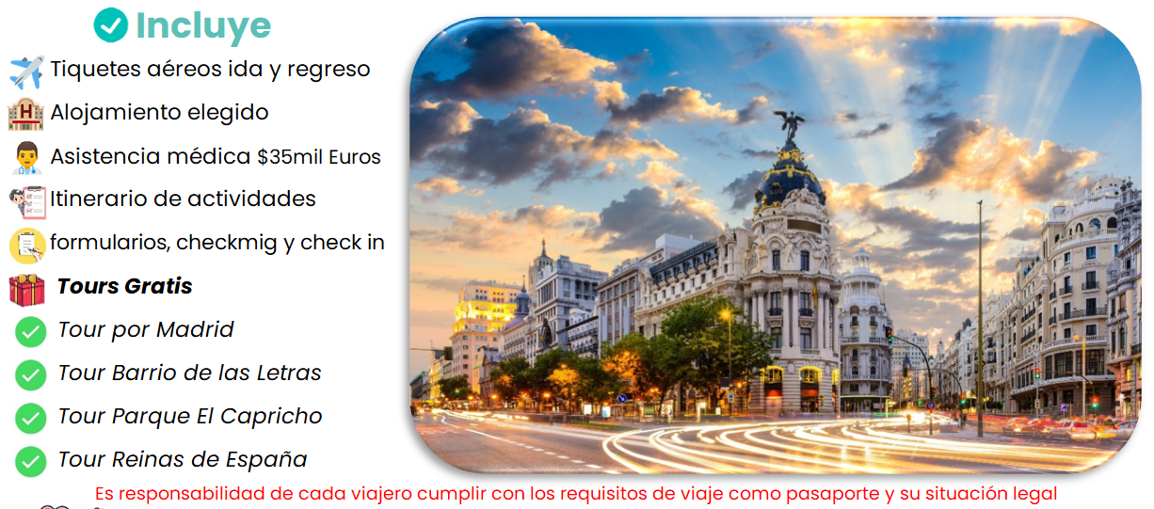
Regreso | 0:00:00 | 0:00:00 | Aérolinea | Escala | Directo
 | Tiquete aéreo
 | Equipaje de mano 158cm
 | Tiquete de regreso¹
 | Alojamiento elegido¹
 | Tarjeta de asistencia médica¹
 | Tour por Madrid¹
 | Tour Barrio Las Letras¹
 | Tour Parque el Capricho¹
 | Tour de las Reinas¹
No incluye servicios ni gastos no especificificados en el plan
¹ Sí toma el plan migrante (¹) los servicios son voucher para cumplir con los requisitos
 |  |  | Alimentos | Valor por persona |  | Total
Migrante¹ |  |  | n/a | #REF! |  | #REF!
Hostal |  |  | n/a | #REF! |  | #REF!
3 Estrellas |  |  | Desayunos | #REF! |  | #REF!
4 Estrellas |  |  | Desayunos | #REF! |  | #REF!

(0 a 23meses) |  | 0 | Reserva con |  | #REF!
Pagos con tarjeta o link generan un cargo adicional del 4%

Mi viaje a Madrid |  | FECHA DE VIAJE |  | Escala | Equipaje
Desde | Rionegro | Aerolinea | Aérolinea | Directo | 10kg
...

